Details Fachhandelsübersicht
 | Bitte tragen Sie alles ein, was in Ihrer Fachhandelsübersicht erscheinen soll! | Was ist WeTransfer?
 | (Die Abbildung zeigt das zu füllende Layout.) | WeTransfer ist ein Dienstleister für den kostenlosen Datenversand bis zu einer Größe von 2 GB. Einfach die Daten hochladen, Empfänger-E-Mail-Adresse (verkaufen@unite.eu) sowie die eigene E-Mail-Adresse eintragen und abschicken.

 | Bitte übermitteln Sie alle Bilder per WeTransfer an verkaufen@unite.eu!
 | https://wetransfer.com/
 | (Nach Onlinegang steht Ihnen ein FTP-Zugang zur Verfügung.
 | Über diesen können Sie alle Aktualisierungen übermitteln.)

1
Details für Ihre Landingpage und Ihre App im Appstore

2
1.) Firmenlogo (min. B. 2.026 x H. 1.140 Pixel)
Logo | Dateiname des Bilder eintragen

3
2.) & 3.) Wechselnde Hero-Images (z.B. Produktionsstrecke, Firmengebäude, …) + wechselnde Informationen zum Unternehmen pro Bild
Mindestens drei Bilder werden benötigt (min. B 2.026 x H 1.140 Pixel, Querformat)
Bild 1 | Informationen zum Unternehmen (max. 260 Zeichen) - hier eintragen
Bild 2 | Informationen zum Unternehmen (max. 260 Zeichen) - hier eintragen
Bild 3 | Informationen zum Unternehmen (max. 260 Zeichen) - hier eintragen
Bild 4 | Informationen zum Unternehmen (max. 260 Zeichen) - hier eintragen
Bild 5 | Informationen zum Unternehmen (max. 260 Zeichen) - hier eintragen
4
Bild 6 | Informationen zum Unternehmen (max. 260 Zeichen) - hier eintragen
 |  |  |  | ja
4.) Individuelle Firmeninformationen
Maximal vier Boxen können befüllt werden (Headline: max. 50 Zeichen; Content: max. 150 Zeichen; Bild optional: B. 1.920 x H. 1.080 Pixel).
Headline 1
5
Content 1
Bild 1 | Dateiname des Bildes eintragen
Headline 2
Content 2
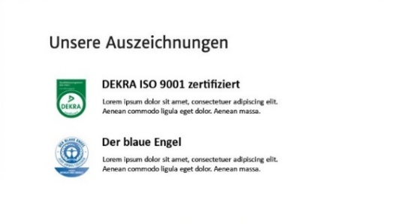
Bild 2 | Dateiname des Bildes eintragen
Headline 3
Content 3
6
Bild 3 | Dateiname des Bildes eintragen
Headline 4
Content 4
Bild 4 | Dateiname des Bildes eintragen

7
5.) Das bieten wir an
Diese Felder werden aus den Details Marken-BusinessShop, Punkt 4 "Hauptkategorien" übernommen. |  |  | nein | Bitte wählen
 |  |  | Bitte wählen
6.) Unsere Auszeichnungen
Max. drei Auszeichnungen können benannt werden (Name: max. 50 Zeichen; Beschreibung: max. 200 Zeichen; Bild: min. 500 x 500 Pixel).
Name 1
Beschreibung 1
Bild 1 | Dateiname des Bildes eintragen
Name 2
Beschreibung 2
Bild 2 | Dateiname des Bildes eintragen
Name 3
Beschreibung 3
Bild 3 | Dateiname des Bildes eintragen

7.) Ihre Vorteile
Max. 90 Zeichen.
Vorteile Ihres Unternehmens/Ihres BusinessShops auf Mercateo Unite

aktuelle Zeichenanzahl | 0

Link zu Ihrer Fachhandelsübersicht
URL (Muster: unite.mercateo.com/Markenname) | unite.mercateo.com/

Details Marken-BusinessShop
 | Bitte füllen Sie alle Zellen aus. Die übrigen Inhalte liefert Ihr Fachhändler. |  |  | Was ist WeTransfer?
 | (Die Abbildung zeigt das zu füllende Layout.) |  |  | WeTransfer ist ein Dienstleister für den kostenlosen Datenversand bis zu einer Größe von 2 GB. Einfach die Daten hochladen, Empfänger-E-Mail-Adresse (verkaufen@unite.eu) sowie die eigene E-Mail-Adresse eintragen und abschicken.

 | Bitte übermitteln Sie alle Bilder per WeTransfer an verkaufen@unite.eu!
 | https://wetransfer.com/
 | (Nach Onlinegang steht Ihnen ein FTP-Zugang zur Verfügung.
 | Über diesen können Sie alle Aktualisierungen übermitteln.)

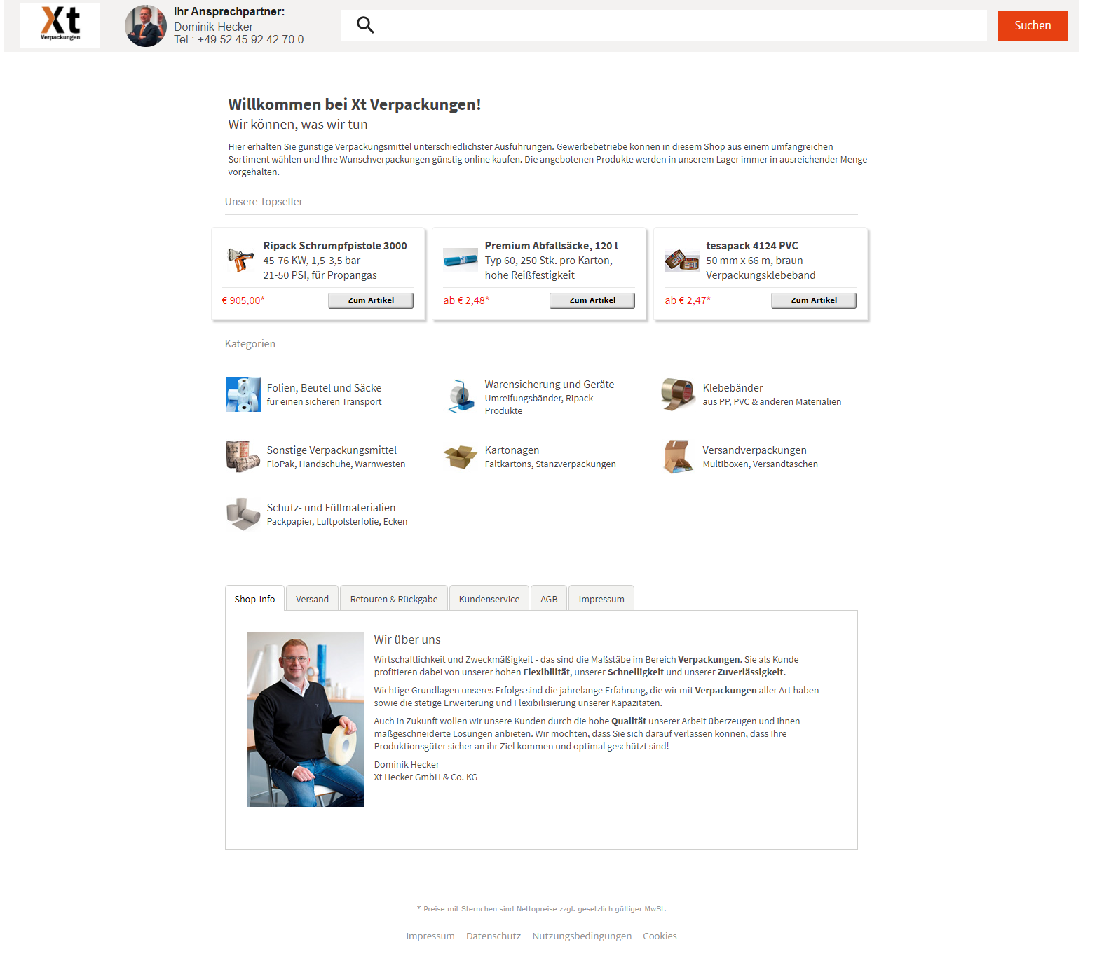
Details für die Marken-BusinessShops Ihrer Fachhändler

1 | 2 | 3.) Topseller
 | Preis | Artikelnummer | Grafik/Foto
Topseller 1 |  |  | Dateiname des Bildes eintragen
Topseller 2 |  |  | Dateiname des Bildes eintragen
1
3
Topseller 3 |  |  | Dateiname des Bildes eintragen
2
4.) Hauptkategorien
Geben Sie bitte die Kategorien an, die auf der Shopseite prominent platziert werden sollen (inkl. jeweils eine Grafik pro Kategorie, 50 x 50 Pixel). Max. 24 Hauptkategorien möglich.
Hinweis: Es können nur Kategorien verwendet werden, die auch tatsächlich in Ihrer Katalogdatei des Shops als Kategorie vorhanden/angelegt sind.
 | Kategorietitel | Untertitel | Grafik/Foto
Hauptkategorie 1 |  |  | Dateiname des Bildes eintragen
Hauptkategorie 2 |  |  | Dateiname des Bildes eintragen
Hauptkategorie 3 |  |  | Dateiname des Bildes eintragen
Hauptkategorie 4 |  |  | Dateiname des Bildes eintragen
Hauptkategorie 5 |  |  | Dateiname des Bildes eintragen
Hauptkategorie 6 |  |  | Dateiname des Bildes eintragen
Hauptkategorie 7 |  |  | Dateiname des Bildes eintragen
Hauptkategorie 8 |  |  | Dateiname des Bildes eintragen
4
5
6
8
7
Hauptkategorie 9 |  |  | Dateiname des Bildes eintragen
Hauptkategorie 10 |  |  | Dateiname des Bildes eintragen
Hauptkategorie 11 |  |  | Dateiname des Bildes eintragen
Hauptkategorie 12 |  |  | Dateiname des Bildes eintragen
Hauptkategorie 13 |  |  | Dateiname des Bildes eintragen
Hauptkategorie 14 |  |  | Dateiname des Bildes eintragen
Hauptkategorie 15 |  |  | Dateiname des Bildes eintragen
Hauptkategorie 16 |  |  | Dateiname des Bildes eintragen
Hauptkategorie 17 |  |  | Dateiname des Bildes eintragen
Hauptkategorie 18 |  |  | Dateiname des Bildes eintragen
Hauptkategorie 19 |  |  | Dateiname des Bildes eintragen
Hauptkategorie 20 |  |  | Dateiname des Bildes eintragen
Hauptkategorie 21 |  |  | Dateiname des Bildes eintragen
Hauptkategorie 22 |  |  | Dateiname des Bildes eintragen
Hauptkategorie 23 |  |  | Dateiname des Bildes eintragen
Hauptkategorie 24 |  |  | Dateiname des Bildes eintragen

